Heat Map
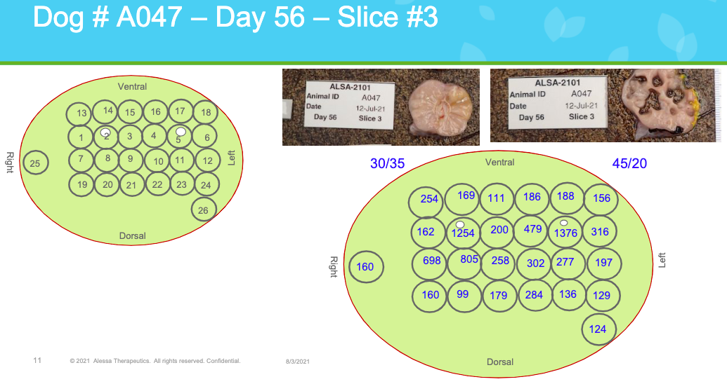
 |  | Animal# | A047

 | Prostate Punch # |  |  |  |  |  |  |  |  |  | Total Bicalutamide Concentration (nM)

 |  |  |  |  | Ventral |  |  |  |  |  |  |  |  | Ventral

 |  |  | 13 | 14 | 15 | 16 | 17 | 18 |  |  |  | 584.2 | 388.7 | 254.38 | 426.65 | 432.17 | 358.57
 |  |  | 1 | 2 | 3 | 4 | 5 | 6 |  |  |  | 371.45 | 2884.2 | 459.31 | 1101.7 | 3164.8 | 726.8
Right | 25 |  | 7 | 8 | 9 | 10 | 11 | 12 | Left | Right | 366.85 | 1605.4 | 1851.5 | 593.4 | 694.6 | 637.1 | 453.33 | Left
 |  |  | 19 | 20 | 21 | 22 | 23 | 24 |  |  |  | 367.77 | 227.7 | 411.24 | 653.2 | 312.11 | 296.7
 |  |  |  |  |  |  |  | 26 |  |  |  |  |  |  |  |  | 285.2

 |  |  |  |  | Dorsal
 |  |  |  |  |  |  |  |  |  |  |  |  |  | Dorsal

 | note: enter the punch biopsy numbers in the desired placement |  |  |  |  |  |  |  |  |  | note: drag the formula to cover the cells corresponding to the prostate punch # table

